상품제안서
웨이브극세사 핸디백담요 | 상품코드: S38011

 |  |  |  |  |  |  | 02-713-8555 | www.synergygift.co.kr
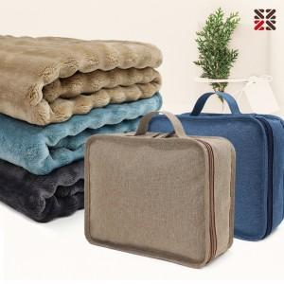

【상세/제작정보】 | <p><span style="font-size: 14pt;">100개 이상 가방 실크 1도 인쇄 무료 / 담요 네임택 실크 1도 인쇄 개당 +300원 추가</span>&nbsp;</p>

【인쇄/포장옵션】 | 실크, 네임 / 포장불가능

【공급단가】 | 수량 | 50~ | 100~ | 500~ | 1,000~ | 2,000~
*VAT별도 | 단가 | 9,850원 | 9,490원 | 9,120원 | 8,760원 | 8,540원

【상품 URL】 | https://www.synergygift.co.kr:443/src/goods_detail.php?gdno=38011

